5ADiag
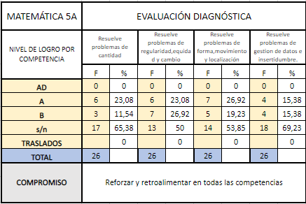
...
 |  | NOTAS 2022 |  |  |  | RESUMEN KIT ENTRADA 2023 |  |  |  | RESUMEN PRUEBA ENTRADA 5°JEC 2023
N° | 5A MATEMÁTICA 2023 | C1 CANT | C2 REG | C3 FOR | C4 DAT | C1 CANT | C2 REG | C3 FOR | C4 DAT | C1 CANT | C2 REG | C3 FOR
1 | Alccahuaman Urbina, Celina | AD | AD | AD | AD | A | B | B | B | C | C | C
2 | Arhuire Aquima, Johan Matias | A | A | A | A | C | A | A | A | C | C | O
3 | Cana Gonzales, Alexis Roy | B | B | B | B | C | A | A | A | O | O | O
4 | Castro Sanz, Valeria Fernanda | A | A | A | A | A | B | C | C | O | O | O
5 | Colca Garcia, Camila Alejandra | A | A | AD | AD | C | C | A | C | C | C | O
6 | Condori Mendoza, Nadeny Fatima | A | AD | A | AD | A | A | A | A | B | O | O
7 | Condori Quispe, Sheyla Belen | AD | AD | AD | AD | C | B | B | C | O | C | C
8 | Estrada Florez, Lucymar Mayli | AD | AD | AD | AD | A | A | C | C | B | B | B
9 | Flores Poblet, Abelardo Hernan | A | A | AD | AD | A | A | A | C | O | C | C
10 | Huañahui Ampuero, Alvaro | A | AD | AD | AD | A | A | B | C | C | B | O
11 | Huarcaya Guerra, Angela Marcia | AD | AD | AD | AD | A | A | B | A | B | B | O
12 | Inquilla Chayña, Stefany Belen | A | A | A | A | A | A | A | A | C | B | C
13 | Jara Pinto, Daniela Arlett | A | A | A | A | C | C | A | C | C | C | O
14 | Mamani Llallacachi, Geraldine Lorena | AD | AD | AD | AD | A | A | B | A | O | C | B
15 | Mendoza Luque, Goerge Yovany | B | B | B | B | C | B | B | B | C | C | O
16 | Merma Condori, Pedro Luis | A | A | A | A | A | C | A | A | C | C | C
17 | Nieto Cornejo, Christopher Helaman | A | A | A | A | B | B | C | C | O | C | O
18 | Palomino Flores, Madeleine Nicole | B | B | B | B | C | C | C | C | O | C | O
...

